关系图
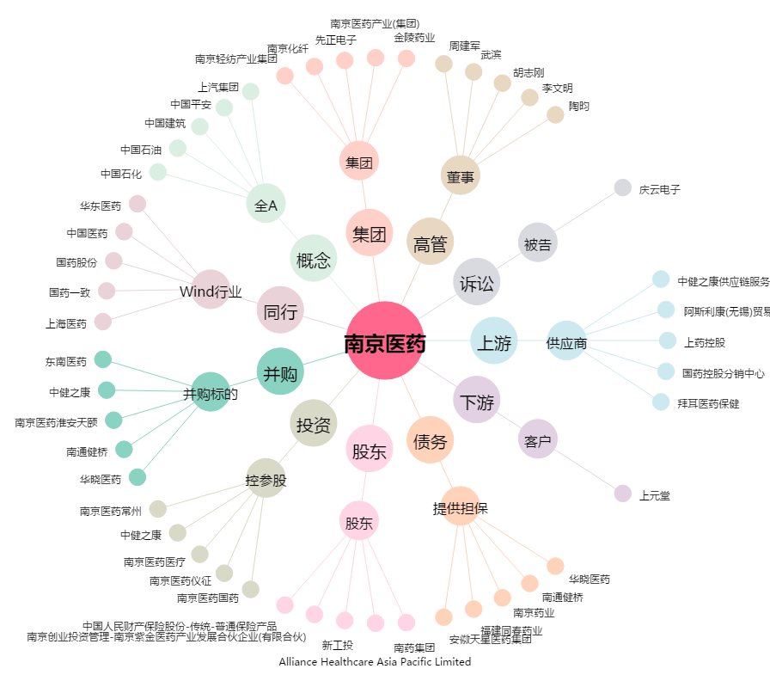
南京医药[600713.SH] - 关系概览图

